1回目
単体テストエビデンス

アプリ名 | pg0137_db_insert
単体テスト名 | pg0137_db_insert_単体テスト仕様書
テストNo | No09

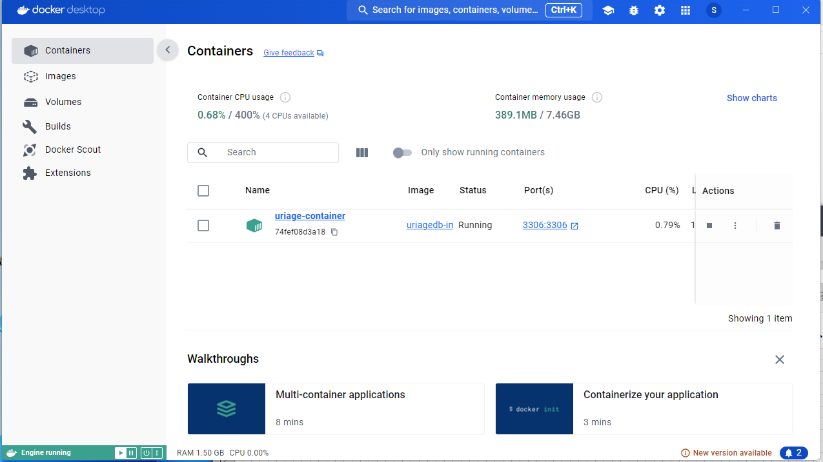

Dockerを起動する

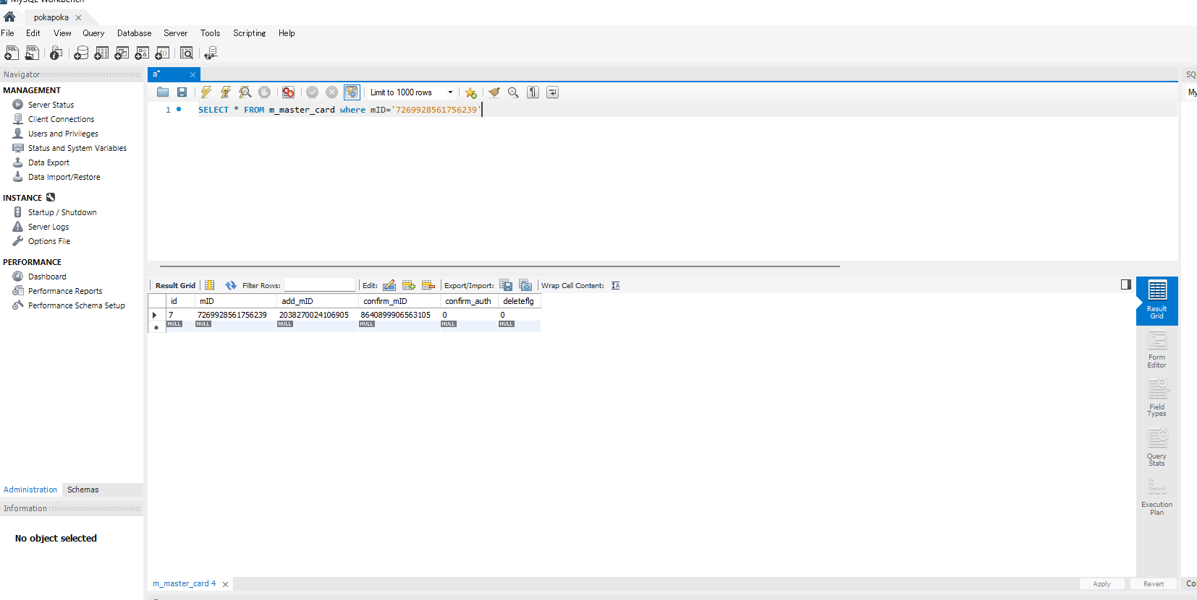

第一引数のカードが存在していることを確認

第一引数が登録済みのカードであることを確認

NG、SQLに誤りがある。

2回目
単体テストエビデンス

アプリ名 | pg0137_db_insert
単体テスト名 | pg0137_db_insert_単体テスト仕様書
テストNo | No09

Dockerを起動する

第一引数のカードが存在していることを確認

第一引数が登録済みのカードであることを確認

メッセージが想定通りであるOK

